Веб — санал, тайлан 09-10
ВЕБ СИСТЕМ — ГҮЙЦЭТГЭГЧИЙН САНАЛ, ТАЙЛАН
Огноо: 2026-09-10 · Гүйцэтгэгч: ITsystem · Захиалагч: Зүрх судасны үндэсний төв (ЗСҮТ) · Гэрээний хугацаа: 2026-05-14 – 2026-09-14
Туршилтын орчин: https://mncardio.itsystem.mn — доорх бүх дэлгэцийг энэ хаягаар өөрсдөө нээж үзэх боломжтой. «Дэлгэцийн зураг» багана дахь зургууд нь 2026-09-10-нд тус орчноос авсан бөгөөд энэ файлд шингээгдсэн болно.

№ | Ангилал | Сэдэв | Одоогийн байдал / Тайлбар | Хаанаас харах · Хэн хийх | Холбогдох мөр | Ач холбогдол | Хугацаа | Дэлгэцийн зураг
А. ХИЙГДСЭН АЖИЛ — ГҮЙЦЭТГЭГЧ (ITsystem), 2026-09-10-ны байдлаар
1 | Орчин | Туршилтын орчин ажиллагаанд орлоо | Веб систем ба мобайл апп хоёулаа энэ орчин дээр ажиллана. Мэдээллийн сан нь MnCardio_test — үйлдвэрлэлийн SQL серверт байрлах тусдаа сан, туршилтын хэрэглэгчийн эрх олгосон. nginx, TLS гэрчилгээ, PM2, логийн эргэлт (pm2-logrotate) тохируулсан. Захиалагчаас үйлдвэрлэлийн сервер хараахан гараагүй тул (мөр #22) гүйцэтгэгч өөрийн нөөц дээр түр байгуулав. | https://mncardio.itsystem.mn | #22, #146 |  | 2026-09-10
2 | UI / UX | Нэвтрэх хуудас шинэчлэгдэв | Монгол орон нутгийн зураглал дээр аймаг бүрийн зайн оношилгооны холбоос, зүрхний цахилгаан бичлэгийн долгион хөдөлнө. Хэрэглэгч бичиж эхлэхэд хөдөлгөөн бүдгэрч анхаарал сарниулахгүй, цонх нуугдахад бүрэн зогсоно. Хар дэвсгэр (dark mode) дэмжинэ. Нууц үг 3 удаа буруу оруулбал серверийн алдааг давтахаа болиод мэдээллийн технологийн ажилтны утсыг харуулна. | https://mncardio.itsystem.mn/auth/login |  |  | 2026-09-10 | 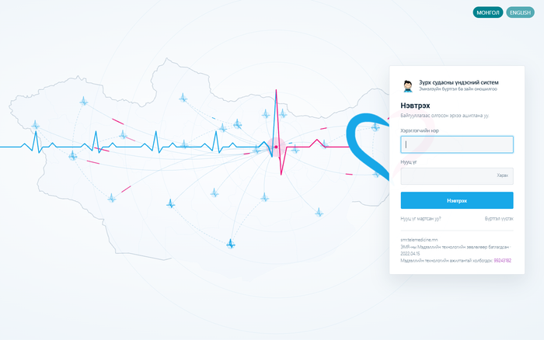
3 | UI / UX | Дэлгэц хооронд таб нээх боломж | Нээсэн дэлгэц бүр таб болж үлдэнэ. Хагас бөглөсөн маягтаас өөр хүний мэдээлэл рүү орж, буцаж ирэхэд бөглөсөн зүйл хэвээр байна — өмнө нь дахин ачаалж, оруулсан өгөгдөл алга болдог байв. Хөтчийн Буцах/Урагш товч хэвийн ажиллана; нээлттэй дэлгэцийг дахин сонгоход шинээр нээхгүй, тухайн таб руу шилжинэ. Хадгалагдаагүй өөрчлөлттэй табыг хаахад анхааруулна. Таб бүрийн гүйлгэлтийн байрлал хадгалагдана. | /admin/* бүх дэлгэц |  |  | 2026-09-10 | 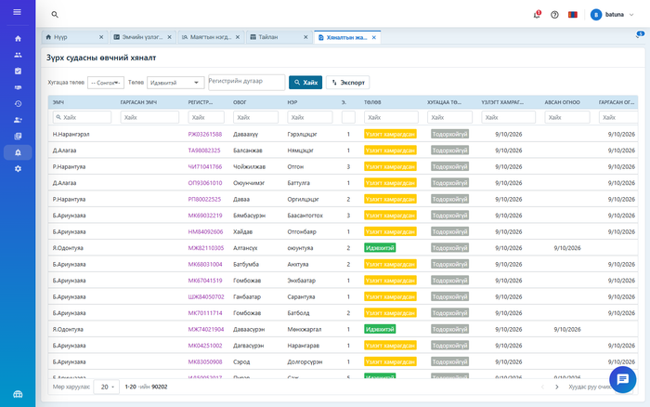
4 | Харилцаа | Чат — эмч хоорондын ба эмч–үйлчлүүлэгчийн шууд харилцаа | Бүх дэлгэцийн баруун доод буланд байрлана. Хоёр хүний болон бүлгийн яриа, эмчийн лавлахаас хайх, файл хавсаргах, бичиж байгааг харуулах, уншсан тэмдэглэгээ, уншаагүй мессежийн тоо, компьютерийн мэдэгдэл. Эмч–үйлчлүүлэгчийн харилцаа дэмжинэ. Ярианы эзэн нь баталгаажсан токеноос тодорхойлогддог тул хэн ч өөр хүний яриаг нээх боломжгүй. ТОДРУУЛГА: энэ нь хиймэл оюуны робот (chatbot) биш, хүн хүнтэйгээ харилцах суваг юм. | Бүх дэлгэц — баруун доод булан |  |  | 2026-09-10 | 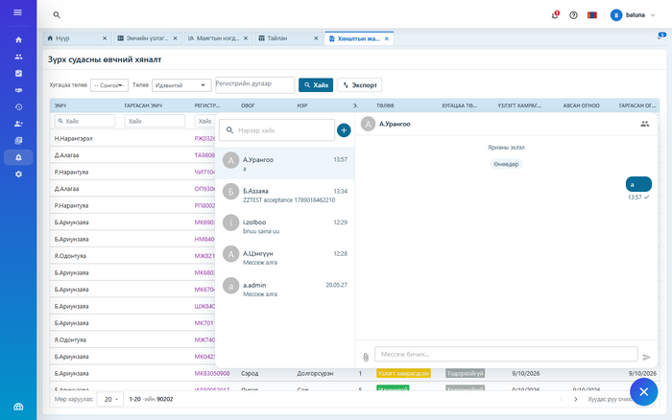
5 | UI / UX | Нэгдсэн дизайн систем | Үсгийн хэмжээ, өнгө, зай, булангийн радиус, сүүдэр зэрэг нь нэг эх сурвалжаас удирдагддаг болов. Creative Tim загварын ягаан өнгийг ЗСҮТ-ийн цэнхэр өнгөөр бүрэн сольсон. Уншигдах чанарын шаардлагыг (WCAG AA) хангахын тулд үсгэнд гүн цэнхэр, зөвхөн чимэглэлд цайвар цэнхэр хэрэглэнэ — эмч ээлжийн турш эдгээр дэлгэцийг уншдаг. | Бүх дэлгэц |  |  | 2026-09-10
6 | UI / UX | Хажуугийн цэс ба дээд самбар шинэчлэгдэв | Хажуугийн цэс байгууллагын өнгөний шилжилт дээр буусан, идэвхтэй мөр цэнхэр зураасаар тэмдэглэгдэнэ. Дээд самбар 60 цэгийн өндөртэй, товч бүр ижил 36 цэгийн хэмжээтэй болов; хэл солих туг, тусламжийн товч, хэрэглэгчийн цэс, багтахгүй бол нэмэлт цэс гарна. | Бүх дэлгэц |  |  | 2026-09-10 | 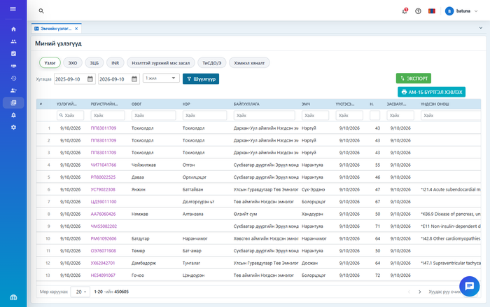
7 | UI / UX | Эмчийн нүүр хуудас (Зөвлөгөө) шинэчлэгдэв | Тасалбарын урсгал бүтэн өргөнөөр харагдана: шүүлтүүр, шинэ тасалбар бичих талбар, хариултын салбар, зураг томруулж харах, баруун талд статистикийн багана. Өмнөх хувилбарт тасалбарын жагсаалт нарийн баганад шахагдаж, хариултууд нэг дор харагддаггүй байв. | https://mncardio.itsystem.mn/admin/AdviceHome |  |  | 2026-09-10 | 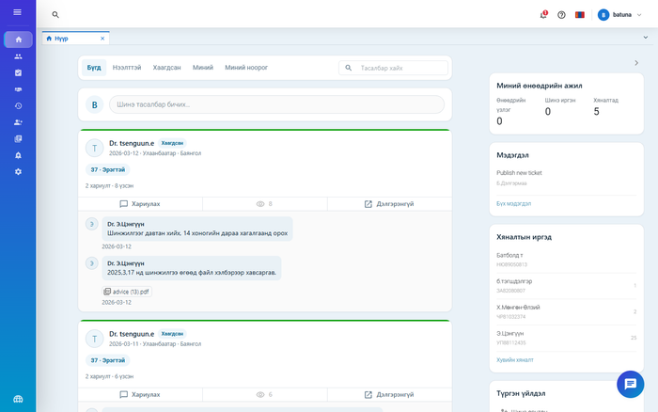
8 | Маягт | 11 маягтын дэлгэц, CRUD, валидац | Маягт 1.1, 1.2, 1.3, 1.5, 1.6, 1.7, 1.8, 1.9, 2.1, 2.2, 3.1 — нийт 1,687 талбар ачаалагдаж, нэмэх, засах, устгах, хадгалах, заавал бөглөх талбарын шалгалт ажиллаж байна. Хэсэг бүрээр хадгалах, бөглөлтийн явц харуулах, хэсгийг эвхэх, өмнөх процедурын өгөгдлийг хуулах эсэхийг асуух, давтагдах хүснэгтэн талбар ажиллана. | /admin/TenderForm1_1 … 3_1 | #23–#94 |  | 2026-09-10 | 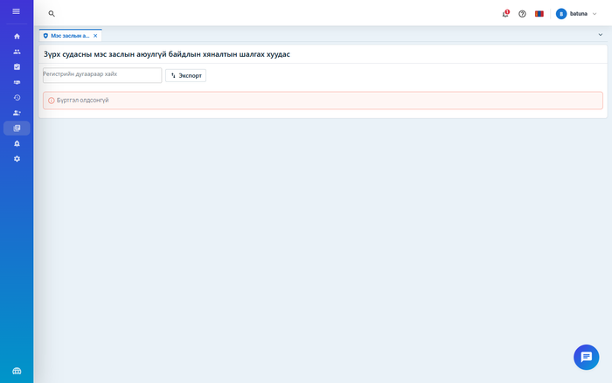
9 | Маягт | Маягтын нэгдсэн бүртгэл, хайлт, экспорт | Бүх маягт нэг цэснээс нээгдэнэ. Маягтын төрөл, регистрийн дугаар, эмч, огноогоор хайна; Excel болон текст (.txt) хэлбэрээр татна; мөр тус бүрээс шууд хэвлэх, баталгаажуулж түгжих боломжтой. Хурд: 50,002 мөр дээр хайлт 254 мс, хуудаслалт 21 мс — тендерийн 3 секундын шалгуурт багтав. | https://mncardio.itsystem.mn/admin/TenderFormAll | #101–#103 |  | 2026-09-10 | 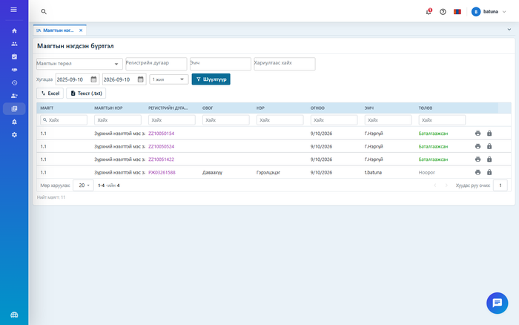
10 | Тайлан | ЗСӨ-ийн хүснэгтэн тайлангийн эрэмбэ зассан | 55 баганатай үзлэгийн тайлан хамгийн хуучин бичлэгээс эхэлж эрэмбэлдэг байсныг эсрэгээр болгов. Их-Уул сумын ЭМТ дээр 790 мөрөөс шинэ хоёр үзлэг 781, 782-р байрлалд буюу 8-р хуудсанд унасан байсан — эмч шинэ үзлэгээ олохын тулд сүүлийн хуудас руу орох шаардлагатай байв. Өгөгдөл хөндөгдөөгүй, зөвхөн буцаах дараалал өөрчлөгдсөн; буцаах скрипт бэлэн. | https://mncardio.itsystem.mn/admin/CVDMonitoringReportList |  |  | 2026-09-10 | 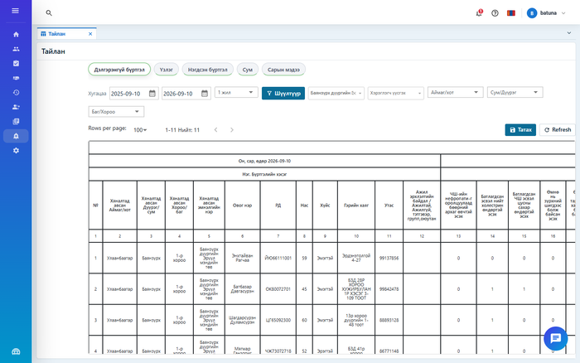
11 | Иргэний хэсэг | Иргэний хэсгийн нүүр хуудас | Иргэн өөрийн сүүлийн даралт, судасны цохилт, жин, эмчийн хариу, сүүлийн тэмдэглэл, эмчийн зөвлөгөөгөө нэг дэлгэцээс харна. Хэсэг бүр тусдаа ачаалагддаг тул нэг удаан хүсэлт бүх дэлгэцийг хоослохгүй. Үйлчилгээний давхарга (/api/patient) ямар ч тохиолдолд үйлчлүүлэгчийн дугаарыг хүсэлтээс авдаггүй — зөвхөн баталгаажсан токеноос тодорхойлно. ТЭМДЭГЛЭЛ: энэ тайланг бэлтгэх явцад иргэний хэсэг зарим хөтөч дээр англи хэлээр гарч байсныг илрүүлж, монгол хэлийг үндсэн хэл болгож зассан — нэвтрүүлэлт хүлээгдэж байна. | https://mncardio.itsystem.mn/patient/PatientHome | #104 |  | 2026-09-10 | 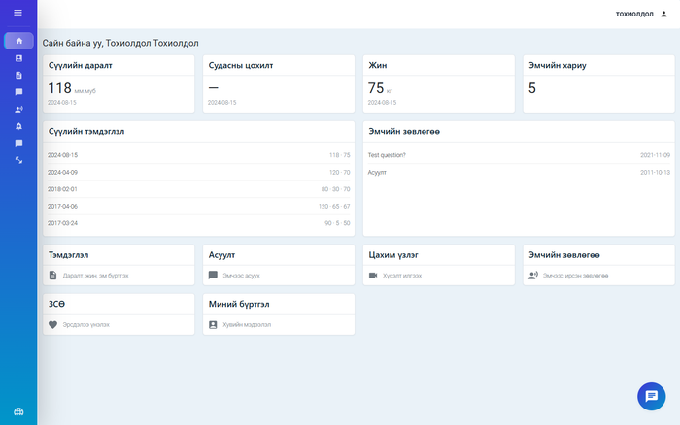
12 | Иргэний хэсэг | Гар утас, таблетад тохирсон болов | 600 цэгээс нарийн дэлгэц дээр бүртгэлийн жагсаалт хүснэгтийн оронд карт хэлбэрээр гарна — өмнө нь баганын өргөн тогтмол цэгээр өгөгдсөн тул жагсаалт 900–1500 цэг болж, утсан дээр ашиглах боломжгүй байв. Дэлгэцийн хэмжээний шалгуур нэг эх сурвалжаас удирдагдана. Гол зорилтот төхөөрөмж нь эмчийн гартаа барьж явдаг босоо байрлалтай таблет. | Утсаар: /admin/CVDMonitoringList |  |  | 2026-09-10 | 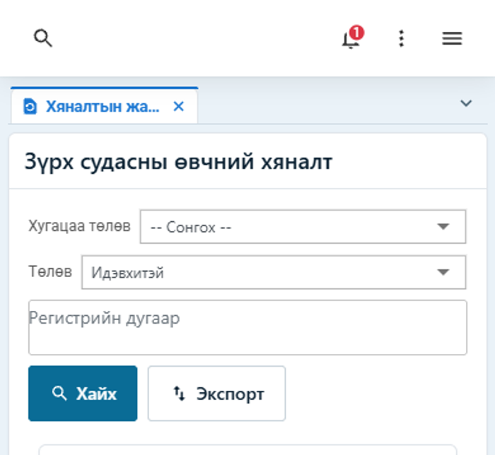
13 | Хэвлэлт | A4 / PDF хэвлэлт — бүх маягтад нэгдсэн үүсгэгч | Маягтын толь бичгээр удирдагддаг тул шинэ маягт нэмэхэд хэвлэлт нэмэлт кодгүйгээр ажиллана. Хоосон болон бөглөсөн хувилбар гарна; бөглөөгүй нөхцөлт талбар нуугдана; шалгах хуудас Тийм / Үгүй / Тодорхойгүй нүдэн хүснэгтээр, титэм судасны 19 сегмент нэг хүснэгтээр хэвлэгдэнэ. Дэлгэц дээр харж байгаа хувилбар нь принтерээс гарах хувилбартай яг ижил. Батлагдсан цаасан маягттай эцсийн тулгалт эх хувь ирсний дараа хийгдэнэ (мөр #3). | Маягтын дэлгэц → Хэвлэх | #27, #33, #39 … |  | 2026-09-10 | 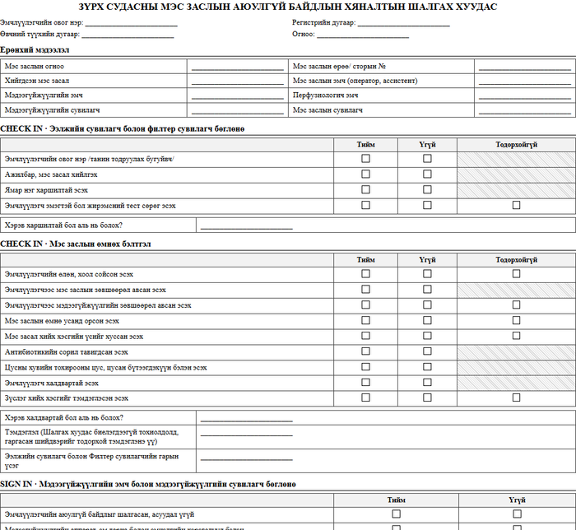
14 | Хэвлэлт | Эмчийн үзлэгийн бүртгэл АМ-1Б (А/611) хэвлэлт | Эрүүл мэндийн сайдын 2019 оны А/611 дүгээр тушаалын арваннэгдүгээр хавсралтын бүтцээр хэвлэгдэнэ: хүснэгтийн толгойг тендерийн зурган хавсралтаас сэргээж, баганын дугаарлалтыг А, Б, 1–22 болгож, шинэ 5 талбарыг холбов. Өмнө нь 2013 оны 450 тоот тушаалын хуучин бүтэц байсан тул эдгээр талбар хэвлэгдэх байргүй байв. Хөндлөн (landscape) чиглэлээр 22 багана нэг A4-т бүтэн багтана. | https://mncardio.itsystem.mn/admin/ExamRegisterAM1B | #99 |  | 2026-09-10 | 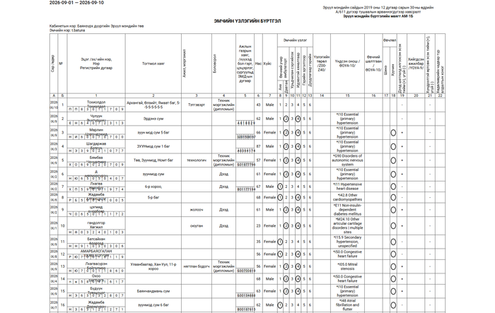
15 | Хэвлэлт | Эх сурвалжийн тэмдэглэгээ бүх хэвлэлт, экспортод | Хуудасны доод хэсэгт байгууллага, мэдээллийн сан, огноо, хэвлэсэн хэрэглэгч, хуудасны дугаар гарна. Тайлан хэвлэдэг 19 контроллерын 18 нь нэгдсэн үүсгэгчид шилжсэн — өмнө нь тус бүр өөрийн хөтчийн процесс асаадаг байв. Мөн тайлан бүр давхцахгүй файлын нэртэй болов: өмнө нь тогтмол нэр ашигладаг байсан тул нэгэн зэрэг хэвлэсэн хоёр эмчийн файл дарж бичигдэж, нөгөө эмчлүүлэгчийн тайлан буруу хүнд очих эрсдэлтэй байв. | Аль ч тайлангийн доод хэсэг | #103 |  | 2026-09-10
16 | Интеграц | Мобайл аппликэйшны үйлчилгээний давхарга нээгдэв | Эмчийн модульд 12 маршрут (/api/doctor — миний үзлэгүүд, хяналт, зөвлөгөө, тайлангийн хураангуй, үйлчлүүлэгчид), үйлчлүүлэгчийн модульд 16 маршрут (/api/patient — бүртгэл, тэмдэглэл, асуулт, зөвлөгөө, эрсдэл, цахим үзлэг, сэргээн засах). Бодит HTTP төлөвийн код, жигд бүрхүүлтэй. Гэрээний бүрэн тодорхойлолт: mobile/API.md. | Хүлээлгэн өгөх баримт бичиг: API-ийн тодорхойлолт | #129, #130 |  | 2026-09-10
17 | Аюулгүй байдал | Дотоод шалгалтаар илэрсэн 13 зөрчлийн 12 зассан | Зассан: нууц үг ил хадгалагдах, үйлчлүүлэгчийн нууц үгэнд нарийвчлалын шалгуур байхгүй, файл татахад эзэмшлийн шалгалт байхгүй, татгалзсан файлыг «амжилттай» гэж хариулах, байхгүй мөрийг устгахад амжилт гэж хариулах, Excel экспорт хязгааргүй санах ой зарцуулах, гадаад дуудлагад хугацааны хязгаар байхгүй, зэрэг. Үлдсэн 1: /api/base, /api/report, /api/Test токенгүй нээлттэй байгааг одоо байгаа дуудагчид тасалдах эрсдэлтэй тул захиалагчийн шийдвэрээр аюулгүй байдлын аудитад шилжүүлэв (мөр #135). | Гүйцэтгэгчийн дотоод шалгалтын тайлан | #136, #138 |  | 2026-09-10
18 | Тест | Автомат туршилтын багц ажиллаж байна | 248 маршрут, 48 бичих урсгал, хөтчөөр 72 шалгуур автоматаар шалгагдана. Ажиллуулах бүрд тайлан, дэлгэцийн зураг үүснэ. Энэ нь гүйцэтгэгчийн дотоод хяналт бөгөөд гэрээгээр хүлээлгэн өгөх албан ёсны тестийн тайлан биш — түүнийг тусад нь бэлтгэнэ (мөр #139). | Гүйцэтгэгчийн дотоод шалгалтын тайлан | #132, #139 |  | 2026-09-10

Б. ЗАХИАЛАГЧААС ШААРДЛАГАТАЙ — ЗСҮТ. Эдгээргүйгээр дараах ажил үргэлжлэхгүй
19 | Интеграц | ХУР систем — гэрээ, хандах эрх, түлхүүр, техникийн баримт бичиг | Иргэний бүртгэл, лавлагааны мэдээлэл татах ажил бүхэлдээ зогссон. Хандах эрх, түлхүүргүйгээр хөгжүүлэлт эхлэх ч, туршилт хийх ч боломжгүй тул мөр #109, #110 «Эхлээгүй» биш «Саатсан» төлөвт байна. 2026-09-09-ний захидлын 6-р зүйлээр хүсэлт гаргасан, хариу хүлээгдэж байна. | ЗСҮТ | #108, #109, #110 | ЯАРАЛТАЙ | 2026-09-15
20 | Интеграц | Тоон гарын үсэг (ДАН / ЦГҮ) — үйлчилгээний гэрээ | Маягт, дүгнэлтийг цахим гарын үсгээр баталгаажуулах ажил зогссон. Гэрээ байгуулаагүй тул мөр #115, #116 «Саатсан». 2026-09-09-ний захидлын 7-р зүйлээр хүсэлт гаргасан, хариу хүлээгдэж байна. | ЗСҮТ | #114, #115, #116 | ЯАРАЛТАЙ | 2026-09-15
21 | Интеграц | Эмийн жорын систем — гэрээ, хандах эрх, техникийн баримт бичиг | АНХААРУУЛГА: энэ сервисийн хандах эрхийг 2026-09-09-ний захидалд ОРУУЛААГҮЙ. Дараагийн албан бичигт заавал тусгах шаардлагатай, эс бөгөөс хугацаа улам хойшилно. | ЗСҮТ | #111, #112, #113 | Өндөр | 2026-09-15
22 | Интеграц | Дүрс оношилгоо (PACS / DICOM) — гэрээ, хандах эрх, техникийн баримт бичиг | АНХААРУУЛГА: 2026-09-09-ний захидалд ОРУУЛААГҮЙ. Дараагийн албан бичигт нэмж тусгах шаардлагатай. | ЗСҮТ | #117, #118, #119 | Өндөр | 2026-09-15
23 | Интеграц | Лабораторийн систем (LIS / HL7) — гэрээ, хандах эрх, техникийн баримт бичиг | АНХААРУУЛГА: 2026-09-09-ний захидалд ОРУУЛААГҮЙ. Дараагийн албан бичигт нэмж тусгах шаардлагатай. | ЗСҮТ | #120, #121, #122 | Өндөр | 2026-09-15
24 | Интеграц | Эрүүл мэндийн даатгал (ЭМД) — гэрээ, хандах эрх, техникийн баримт бичиг | АНХААРУУЛГА: 2026-09-09-ний захидалд ОРУУЛААГҮЙ. Дараагийн албан бичигт нэмж тусгах шаардлагатай. | ЗСҮТ | #123, #124, #125 | Өндөр | 2026-09-15
25 | Интеграц | ЭМХТ нэгдсэн систем (А/611) — гэрээ, хандах эрх, техникийн баримт бичиг | АНХААРУУЛГА: 2026-09-09-ний захидалд ОРУУЛААГҮЙ. Маягт 4.1 (АМ-1Б)-ийн хэвлэлт бэлэн болсон тул зөвхөн сервисийн гэрээ, баримт бичиг дутагдаж байна — өөрөөр хэлбэл энэ интеграц техникийн талаасаа хамгийн бэлэн нь боловч гэрээгүйн улмаас эхэлж чадахгүй байна. | ЗСҮТ | #126, #127, #128 | Өндөр | 2026-09-15
26 | Гэрээ | Маягт 1.4 ба 1.10-ын хамрах хүрээ | Хоёр маягт «Гэрээ байгуулах үед тусгагдана» гэж бүртгэгдсэн бөгөөд хамрах хүрээ өнөөг хүртэл тодорхойгүй байна. Хамрах хүрээ тодорхой болтол хугацаа тавих боломжгүй. 2026-09-09-ний захидлын 4-р зүйл. | ЗСҮТ | #41–#43, #74–#76 | Өндөр | 2026-09-15
27 | Маягт | Талбарын толь бичгийн эмнэлзүйн баталгаажуулалт | 11 маягтын 1,687 талбарын нэр, төрөл, сонголтын жагсаалт, заавал бөглөх эсэхийг эмнэлзүйн баг хянаж батлах шаардлагатай. Талбарын төрөл нь тендерийн эхээс гаргалгаагаар тодорхойлогдсон тул зарим нь буруу гарсан. Нийт 1,687 талбарын ердөө 5 нь заавал бөглөх гэж тэмдэглэгдсэн байсан тул валидац хийх зүйл бараг байхгүй байв. Нэмж, хуучин бүртгэлийн маягтуудад нэр (Label) дутуу 259 талбар илэрсэн тул тусад нь баталгаажуулах хүснэгт бэлтгэсэн: «МнКардио_талбарын_нэр_баталгаажуулалт.xlsx». Захидлын 2, 3-р зүйл. | ЗСҮТ — эмнэлзүйн баг | #19, #23, #29 … | ЯАРАЛТАЙ | 2026-09-15
28 | Маягт | 12 маягтын батлагдсан цаасан хувилбар | Хүлээн авах шалгуурын 5 дахь нөхцөл нь «хэвлэх хувилбар батлагдсан цаасан маягттай бүтцээрээ ижил байх» юм. Эх хувь ирээгүй тул хэвлэх маягтын эцсийн тулгалт хийгдэх боломжгүй, улмаар 12 маягтын хүлээн авалт хаагдаж байна. Захидлын 2-р зүйл. | ЗСҮТ | #3 | ЯАРАЛТАЙ | 2026-09-15
29 | Иргэний хэсэг | ЗСӨ эрсдэлийн үнэлгээний аргачлал | Эрсдэл тооцох аргачлал, томьёо, эрсдэлийн ангиллыг эмнэлзүйн баг батлаагүй. Аргачлалгүйгээр тооцоолуур бичих боломжгүй тул мөр #106, #107 «Саатсан» төлөвт байна. Захидлын 5-р зүйл. | ЗСҮТ — эмнэлзүйн баг | #105, #106, #107 | ЯАРАЛТАЙ | 2026-09-15
30 | Аюулгүй байдал | Хэрэглэгчийн эрхийн матриц батлах | Эмч, сувилагч, админ, иргэн зэрэг үүрэг тус бүрийн хандах эрх, нууцлалын ангиллыг батлах шаардлагатай. Захидлын 8-р зүйл. | ЗСҮТ | #7 | Өндөр | 2026-09-15
31 | Орчин | Үйлдвэрлэлийн сервер, хандах эрх | Үйлдвэрлэлийн серверийн техник хангамж, хандах эрх гараагүй. Үүнээс болж систем ашиглалтад өгөх (мөр #146) ба хуучин системийн өгөгдөл шилжүүлэх (мөр #147) ажил эхлэх боломжгүй. Түр шийдэл болгон гүйцэтгэгч өөрийн нөөц дээр туршилтын орчин байгуулсан боловч энэ нь гэрээний хүлээлгэн өгөлтийг орлохгүй. Захидлын 14-р зүйл. | ЗСҮТ | #22, #146, #147 | ЯАРАЛТАЙ | 2026-09-15
32 | Аюулгүй байдал | Кибер аюулгүй байдлын эрсдэлийн үнэлгээ ба МАБ-ын аудит | АНХААРУУЛГА: эрх бүхий байгууллагаар үнэлгээ, аудит хийлгэх захиалгыг ЗСҮТ хараахан өгөөгүй бөгөөд энэ хүсэлт 2026-09-09-ний захидалд ОРУУЛААГҮЙ. Гэрээгээр хүлээлгэн өгөхийн өмнө заавал хийгдэх учир яаралтай эхлүүлэх шаардлагатай. Гүйцэтгэгчийн дотоод шалгалтаар илэрсэн зөрчлийн жагсаалт аудитын багт хүлээлгэн өгөхөд бэлэн байна. | ЗСҮТ | #134, #135, #136 | ЯАРАЛТАЙ | 2026-09-15
33 | Хүлээн авалт | Захиалагчийн туршилт, баталгаажуулалт (UAT) | Маягт бүрийн UAT (14 мөр) болон нэгдсэн UAT бүгд «Эхлээгүй» байна. Эмч нар бодит өгөгдлөөр туршиж, санал, алдааны жагсаалт гаргаж өгснөөр л хүлээн авах шалгуурын 6 дахь нөхцөл хангагдана. Туршилтын орчин бэлэн, туршилтын хэрэглэгчийн эрх олгогдсон тул өнөөдрөөс эхлэх боломжтой. | ЗСҮТ — эмч нар | #28, #34, … #137 | ЯАРАЛТАЙ | 2026-09-15
34 | Хүлээн авалт | Хүлээлцэх акт | Систем, эх код, баримт бичгийг хүлээлгэн өгөх хоёр талын гарын үсэгтэй акт. Гэрээний хугацаа 2026-09-14-нд дуусах тул дээрх зүйлсийг шийдвэрлэх хугацаа маш богино байна. | ЗСҮТ ба ITsystem | #150 | ЯАРАЛТАЙ | 2026-09-14

ДҮГНЭЛТ. Интеграцын 7 сервисийн 21 мөр бүхэлдээ захиалагчийн гэрээ, техникийн баримт бичгээс хамаарч зогсоод байна — гүйцэтгэгчийн талаас эдгээрт хийх ажил байхгүй. Эдгээрийн 5 нь (эмийн жор, PACS/DICOM, LIS/HL7, ЭМД, ЭМХТ) 2026-09-09-ний захидалд огт ороогүй тул дараагийн албан бичигт заавал тусгах шаардлагатай. Кибер аюулгүй байдлын үнэлгээ, МАБ-ын аудитын захиалга мөн ороогүй бөгөөд эдгээр нь гэрээгээр хүлээлгэн өгөхийн өмнө заавал хийгдэх ажил юм. Захидлаар хүссэн хариуг 2026 оны 09 дүгээр сарын 15-ны дотор өгөхийг хүсэж байна. Гэрээний хугацаа 2026-09-14-нд дуусна.

